成本（静态）新
序号 | 项目 | 测算值 | 说明 | 27496.12
1 | 折旧及摊销成本 | 1603940 | 本次评估设定估价对象建安为3500元/㎡，则估价对象总建设费用约为96236420元。该项目为钢混结构，非生产用房经济耐用年限为 60 年，将建设成本按直线法折算至每年，即96236420÷60=1603940 元。 | 96236420 | 1603940
2 | 运营费用（元） | 2086955 | 2=2.1+2.2+2.3
2.1 | 维修费（元） | 494930 | 主要包括室内部分及附属设施设备、公用部位 和共用设施设备及相关场地的维修运行费用，参考同类项目测算，一般取值为1-2元/平方米•月，本次取值为1.5元/平方米•月，则1.5×12×27496.12=494930元。 | 494930
2.2 | 保险费（元） | 288709 | 指房屋产权人为使自己的房产避免意外损失而向保险公司支付的费用，一般为建安费用的0.15%-0.3%，本次取值为建安费用的0.3%。则保险费用为96236420×0.3%＝288709元。 | 288709
2.3 | 物业费(元) | 1303316 | 根据评估专业人员实地查勘，物业费水平为4.14元/平方米•月计算，则年物业费用为4.14×27496.12×12=1303316元。 | 1303316
3 | 管理成本(元) | 136216 | 3=3.1+3.2+3.3
3.1 | 管理费（元） | 24747 | 指运营管理机构人员、办公等的正常开支费用，参考同类项目测算，按年租金成本收益的 2%测算，即43×27496.12×2%=24747元。 | 24747
3.2 | 利息(元) | 0 | 无 |  |  | 0
3.3 | 利润(元) | 111469 | 共有产权住房属于保障性住房，不以获取利润为主要目的，参照保本微利原则记取利润率，以折旧及摊销成本、运营费用、管理费用、利息之和为基数的3%测算开发利润,即(1603940+2086955+24747+0)×3%=111469元。 | 111469
4 | 年成本收益（元） | 3827111 | 4=1+2+3
5 | 月成本收益(元/平方米·月) | 12 | 5=4÷共有产权住房建筑面积÷12个月

 |  |  |  | 138.75 | #DIV/0!
 |  |  |  | 4631.17
 |  |  |  | 3241.819 | 0

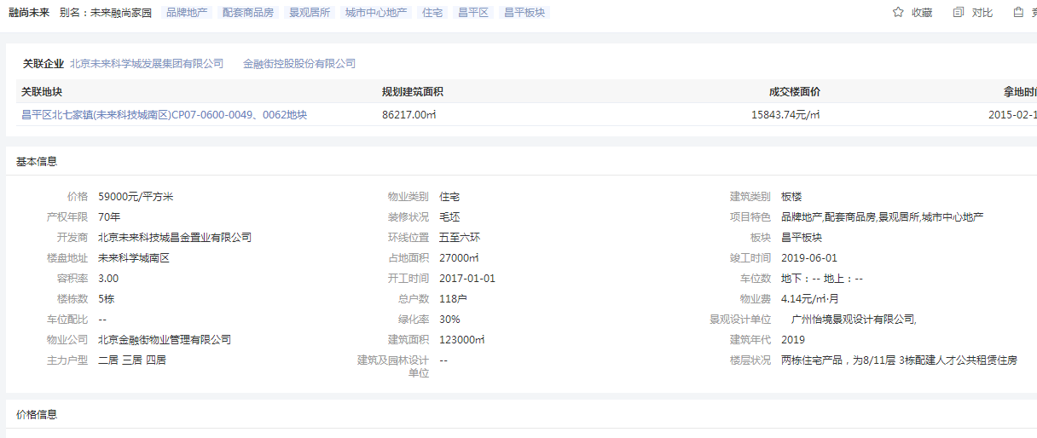

 | 659348240.59 | 10989137.343 | 3846198.0701 | 774192.96
 | 64516.08
 | 40.19

 | 4631.17 | 4.75% | 4.90%
 | 3241.819 | 0.0441 | 142.9642179

比较法
估价对象

项目 |  | 估价对象 |  | 可比实例1 |  | 可比实例2 |  | 可比实例3
小区名称 |  | 未来融尚 |  | 金融街金色漫香苑 |  | 望都家园 |  | 名佳花园一区
平均租金（元/平方米·月） |  | 待估 |  | 51.47 |  | 41.54 |  | 50.36 |  | 同翡翠
交易时间 |  | 于价值时点过去12个月 | 100 | 于价值时点过去12个月 | 100 | 于价值时点过去12个月 | 100 | 于价值时点过去12个月 | 100
交易情况 |  | 正常 | 100 | 正常 | 100 | 正常 | 100 | 正常 | 100
区域状况 | 居住区成熟度 | 估价对象周边有智学苑、铭科苑、领秀新硅谷、怡美家园等居住小区，居住小区规模较大，入住率较高，综合评价居住区成熟度较好 | 100 | 可比实例1周边有润中苑、铭科苑、领秀新硅谷、怡美家园等居住小区，居住小区规模较大，入住率较高，综合评价居住区成熟度较好 | 102 | 可比实例2周边有润中苑、智学苑、领秀新硅谷、怡美家园等居住小区，居住小区规模较大，入住率较高，综合评价居住区成熟度较好 | 102 | 可比实例3周边有润中苑、智学苑、铭科苑、领秀新硅谷等居住小区，居住小区规模较大，入住率较高，综合评价居住区成熟度较好 | 102
 | 交通条件 | 估价对象周边1公里内有公交车站（西二旗大街站），停靠线路有专333路、367路、644路、963路、636路等多条公交线路，地铁13号线（西二旗站），火车站（清河站），综合评价交通便捷度较好 | 100 | 可比实例1周边1公里内有公交车站（西二旗大街站），停靠线路有专333路、367路、644路、963路、636路等多条公交线路，地铁13号线（西二旗站），火车站（清河站），综合评价交通便捷度较好 | 100 | 可比实例2周边1公里内有公交车站（西二旗大街站），停靠线路有专333路、367路、644路、963路、636路等多条公交线路，地铁13号线（西二旗站），火车站（清河站），综合评价交通便捷度较好 | 100 | 可比实例3周边1公里内有公交车站（安宁庄西路站），停靠线路有专专29路、专139路、333路等多条公交线路，地铁13号线（上地、西二旗站），火车站（清河站），综合评价交通便捷度较好 | 100
 | 商业设施 | 估价对象周边有华联商厦（上地店）、清河万象汇、便利蜂等，商业设施较齐备 | 100 | 可比实例1周边有华联商厦（上地店）、清河万象汇、便利蜂等，商业设施较齐备 | 100 | 可比实例2周边有华联商厦（上地店）、清河万象汇、便利蜂等，商业设施较齐备 | 100 | 可比实例3周边有华联商厦（上地店）、清河万象汇、便利蜂等，商业设施较齐备 | 100
 | 自然环境 | 估价对象周边有美和园公园、上地公园公园等，绿化面积较大，有北京体育大学、中关村软件园等人文设施，自然与人环境较好 | 100 | 可比实例1周边有美和园公园、上地公园公园等，绿化面积较大，有北京体育大学、中关村软件园等人文设施，自然与人环境较好 | 100 | 可比实例2周边有美和园公园、上地公园公园等，绿化面积较大，有北京体育大学、中关村软件园等人文设施，自然与人环境较好 | 100 | 可比实例3周边有美和园公园、上地公园公园等，绿化面积较大，有北京体育大学、中关村软件园等人文设施，自然与人环境较好 | 100
 | 公共配套 | 估价对象周边有汇佳幼儿园、海淀区第二实验小学（当代校区）、北京一零一中（上地校区）等教育设施；上地园区社区卫生服务中心等医疗设施；招商银行、交通银行、建设银行等配套设施，公共配套设施状况较好 | 100 | 可比实例1周边有汇佳幼儿园、海淀区第二实验小学（当代校区）、北京一零一中（上地校区）等教育设施；上地园区社区卫生服务中心等医疗设施；招商银行、交通银行、建设银行等配套设施，公共配套设施状况较好 | 100 | 可比实例2周边有汇佳幼儿园、海淀区第二实验小学（当代校区）、北京一零一中（上地校区）等教育设施；上地园区社区卫生服务中心等医疗设施；招商银行、交通银行、建设银行等配套设施，公共配套设施状况较好 | 100 | 可比实例3周边有汇佳幼儿园、海淀区第二实验小学（当代校区）、北京一零一中（上地校区）等教育设施；上地园区社区卫生服务中心等医疗设施；招商银行、交通银行、建设银行等配套设施，公共配套设施状况较好 | 100
实物状况 | 物业服务 | 有专业物业公司，物业服务保障较好 | 100 | 有专业物业公司，物业服务保障较好 | 100 | 有专业物业公司，物业服务保障较好 | 100 | 有专业物业公司，物业服务保障较好 | 100 |  | 项目名称 | 户型 | 楼层 | 装修 | 朝向 | 建筑面积（㎡）
 | 小区环境 | 绿化率约为30%，较好 | 100 | 绿化率约为30%，较好 | 100 | 绿化率约为30%，较好 | 100 | 绿化率约为30%，较好 | 100 |  | 金融街金色漫香苑 | 二居室 | 中楼层 | 普通装修 | 南北 | 90
 | 配套设施 | 配备活动站、医疗站 | 100 | 配备活动站、医疗站 | 100 | 配备活动站、医疗站 | 100 | 配备活动站、医疗站 | 100 |  | 望都家园 | 二居室 | 中楼层 | 普通装修 | 南北 | 90
 | 居住管理 | 配备管理人员，数量充足，居住管理较好 | 100 | 配备管理人员，数量充足，居住管理较好 | 100 | 配备管理人员，数量充足，居住管理较好 | 100 | 配备管理人员，数量充足，居住管理较好 | 100 |  | 名佳花园一区 | 二居室 | 中楼层 | 普通装修 | 南北 | 90
 | 户型 | 主力户型为二居室，住宅套型较好 | 100 | 主力户型为二居室，住宅套型较好 | 100 | 主力户型为二居室，住宅套型较好 | 100 | 主力户型为二居室，住宅套型较好 | 100
 | 朝向、采光、通风 | 朝向较好，能保证较长时间的采光，通风较好，综合分析朝向、采光、通风状况较好（西南） | 100 | 朝向好，能保证较长时间的采光，通风较好，综合分析朝向、采光、通风状况较好（南北） | 102 | 朝向好，能保证较长时间的采光，通风较好，综合分析朝向、采光、通风状况较好（南北） | 102 | 朝向好，能保证较长时间的采光，通风较好，综合分析朝向、采光、通风状况较好（南北） | 102
 | 装修 | 毛坯 | 100 | 该小区装修为基本装修，装修用材环保，经过精心设计，提升居住体验，较好 | 105 | 该小区装修为基本装修，装修用材环保，经过精心设计，提升居住体验，较好 | 105 | 该小区装修为基本装修，装修用材环保，经过精心设计，提升居住体验，较好 | 105
 | 标准房建筑面积 | 87.02-87.93 | 100 | 88 | 100 | 118 | 98 | 89 | 100
 | 设备 | 厨房卫生间配备家具家电，程度较新；功能正常，质量有保证，一般 | 100 | 配备家具、家电；程度较新；功能正常，质量有保证，较好 | 102 | 配备家具、家电；程度较新；功能正常，质量有保证，较好 | 102 | 配备家具、家电；程度较新；功能正常，质量有保证，较好 | 102
成交单价（元/平米） |  | _____ |  | 51.47 |  | 41.54 |  | 50.36
比较价值（元/平米） |  | _____ |  | 46.19 |  | 38.04 |  | 45.20

 |  | 43 |  | 0.8974 |  | 0.9157 |  | 0.8975

 |  |  |  | 46.189178 |  | 38.038178 |  | 45.1981 |  |  | 1.0219274262

 |  |  |  |  |  | 132.86
 |  |  |  |  |  | 1459.49
 |  |  |  |  |  | 6474.94
 |  |  |  |  |  | 4683.13
 |  |  |  |  |  | 2284.37
 |  |  |  |  |  | 3627.12
 |  |  |  |  |  | 8834.21

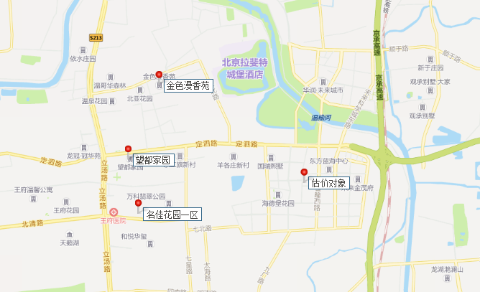

金色漫香苑汇总
 | 中指数据 |  | 不含供暖、物业 |  | 12
 | 小区名称
时间 | 时间 | 样本数量 | 估价机构样本小区数据 | 样本数量 | 含物业费，不含取暖费 | 不含物业费和取暖费
2020年三季度 | 2020-08-01 | 2 | 53.77 | 5 | 56.26 | 54.76
 | 2020-09-01 | 3 | 55.74 |  |  |  |  | 平均月租金 | 结论
2020年四季度 | 2020-10-01 | 1 | 57.5 | 3 | 56.44 | 54.94 | 中指 | 54.98 | 51.76
 | 2020-11-01 | 1 | 54.93 |  |  |  | 城研中心 | 51.91 |  | 物业费 | 1.5 | 房天下
 | 2020-12-01 | 1 | 52.4 |  |  |  | 市场数据 | 48.40 |  | 取暖费 | 2.5 | 30/年/平米
2021年一季度 | 2021-01-01 | 2 | 52.16 | 7 | 54.23 | 52.73
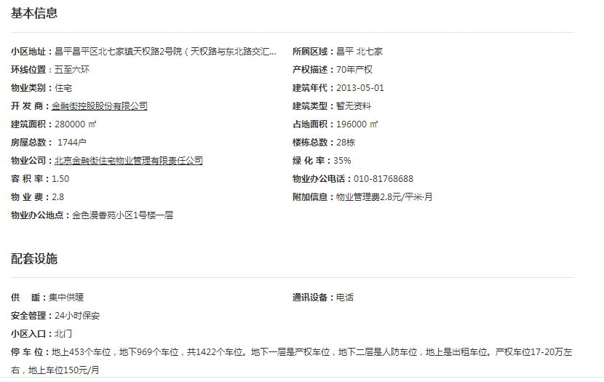
 | 2021-02-01 | 3 | 52.56 |  |  |  |  |  | 51.69
 | 2021-03-01 | 2 | 53.46
2021年二季度 | 2021-04-01 | 2 | 56.27 | 7 | 58.08 | 56.58
 | 2021-05-01 | 3 | 56.68
 | 2021-06-01 | 2 | 56.78
2021年三季度 | 2021-07-01 | 2 | 55.9 | 2 |  | 55.9
平均月租金（元/平方米/月） |  |  |  |  | 56.25 | 54.98
 |  |  | 不含供暖、物业
 | 城研中心提供数据
时间 | 时间 | 样本数量 | 不含供暖费平均租金单价 | 样本数量 | 含物业费，不含取暖费 | 不含物业费和取暖费
2020年三季度 | 2020-08-01 |  | 93.828153783 | 0 | 92.84 | 91.34
 | 2020-09-01 |  | 88.857735531
2020年四季度 | 2020-10-01 |  | 94.380393773 | 0 | 88.99 | 87.49
 | 2020-11-01 |  | 81.08730999
 | 2020-12-01 |  | 87.008946873
2021年一季度 | 2021-01-01 |  | 88.567031295 | 0 | 87.92 | 86.42
 | 2021-02-01 |  | 79.111002819
 | 2021-03-01 |  | 91.581635892
2021年二季度 | 2021-04-01 |  | 85.106970872 | 0 | 97.03 | 95.53
 | 2021-05-01 |  | 91.126974274
 | 2021-06-01 |  | 110.34605188
2021年三季度 | 2021-07-01 |  | 98.73783176 |  |  | 98.74
平均月租金（元/平方米/月） |  |  |  |  | 91.70 | 91.90
 |  |  | 含供暖、物业
 | 市场调查数据
时间 | 时间 | 样本数量 | 不含供暖费平均租金单价 | 样本数量 | 不含物业费和取暖费 | 含物业费，含取暖费
2020年三季度 | 2020-08-01 | 5 | 50.82 | 11 | 47.41 | 51.41
 | 2020-09-01 | 6 | 52.00
2020年四季度 | 2020-10-01 | 4 | 50.99 | 11 | 45.68 | 49.68
 | 2020-11-01 | 2 | 47.70
 | 2020-12-01 | 5 | 50.36
2021年一季度 | 2021-01-01 | 3 | 49.54 | 7 | 46.95 | 50.95
 | 2021-02-01 | 2 | 52.73
 | 2021-03-01 | 2 | 50.59
2021年二季度 | 2021-04-01 | 5 | 58.92 | 11 | 52.31 | 56.31
 | 2021-05-01 | 5 | 53.19
 | 2021-06-01 | 1 | 56.82
2021年三季度 | 2021-07-01 | 11 | 53.67 | 11 | 49.67 | 53.67
平均月租金（元/平方米/月） |  |  |  |  | 48.40 | 52.40

望都家园汇总
 | 中指数据 |  | 不含供暖、物业 |  | 12
 | 小区名称
时间 | 时间 | 样本数量 | 估价机构样本小区数据 | 样本数量 | 含物业费，不含取暖费 | 不含物业费和取暖费
2020年三季度 | 2020-08-01 | 2 | 41.76 | 5 | 42.95 | 41.75
 | 2020-09-01 | 3 | 41.73 |  |  |  |  | 平均月租金 | 结论
2020年四季度 | 2020-10-01 | 1 | 43.93 | 3 | 44.88 | 43.68 | 中指 | 42.30 | 41.46
 | 2020-11-01 | 1 | 42.52 |  |  |  | 城研中心 | 40.87 |  | 物业费 | 1.2
 | 2020-12-01 | 1 | 44.6 |  |  |  | 市场数据 | 41.20 |  | 取暖费 | 2.5
2021年一季度 | 2021-01-01 | 2 | 41.98 | 7 | 42.46 | 41.26
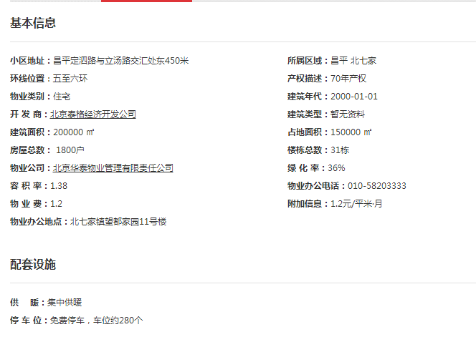
 | 2021-02-01 | 3 | 40.6 |  |  |  |  |  | 41.75
 | 2021-03-01 | 2 | 41.21
2021年二季度 | 2021-04-01 | 2 | 42.32 | 6 | 43.69 | 42.49
 | 2021-05-01 | 3 | 43.36
 | 2021-06-01 | 1 | 41.79
2021年三季度 | 2021-07-01 | 0 | - | 0 | - | -
平均月租金（元/平方米/月） |  |  |  |  | 43.50 | 42.30
 |  |  | 不含供暖、物业
 | 城研中心提供数据
时间 | 时间 | 样本数量 | 不含供暖费平均租金单价 | 样本数量 | 含物业费，不含取暖费 | 不含物业费和取暖费
2020年三季度 | 2020-08-01 |  | 96.775561991 | 0 | 96.66 | 95.46
 | 2020-09-01 |  | 94.141700535
2020年四季度 | 2020-10-01 |  | 101.22458787 | 0 | 101.73 | 100.53
 | 2020-11-01 |  | 104.0202617
 | 2020-12-01 |  | 96.349102231
2021年一季度 | 2021-01-01 |  | 101.88047415 | 0 | 109.05 | 107.85
 | 2021-02-01 |  | 118.25425336
 | 2021-03-01 |  | 103.40633472 |  |  |  |  | 0.97399527187
2021年二季度 | 2021-04-01 |  | 99.155638483 | 0 | 101.06 | 99.86 |  | 0.026004728132
 | 2021-05-01 |  | 97.525608153
 | 2021-06-01 |  | 102.89557201
2021年三季度 | 2021-07-01 |  | 104.96144244 | 0 | - | 104.96
平均月租金（元/平方米/月） |  |  |  |  | 102.13 | 101.73
 |  |  | 含供暖、物业
 | 市场调查数据
时间 | 时间 | 样本数量 | 不含供暖费平均租金单价 | 样本数量 | 不含物业费和取暖费 | 含物业费，含取暖费
2020年三季度 | 2020-08-01 | 4 | 36.75 | 12 | 39.31 | 43.01
 | 2020-09-01 | 2 | 49.26
2020年四季度 | 2020-10-01 | 6 | 44.83 | 11 | 40.96 | 44.66
 | 2020-11-01 | 3 | 40.73
 | 2020-12-01 | 3 | 48.41
2021年一季度 | 2021-01-01 | 5 | 47.41 | 10 | 41.69 | 45.39
 | 2021-02-01 | 3 | 41.69
 | 2021-03-01 | 4 | 47.06
2021年二季度 | 2021-04-01 | 3 | 45.60 | 13 | 42.46 | 46.16
 | 2021-05-01 | 2 | 46.07
 | 2021-06-01 | 4 | 46.82
2021年三季度 | 2021-07-01 | 7 | 45.28 | 7 | 41.58 | 45.28
平均月租金（元/平方米/月） |  |  |  |  | 41.20 | 44.90

名佳花园一区汇总
 | 中指数据 |  | 不含供暖、物业 |  | 12
 | 小区名称
时间 | 时间 | 样本数量 | 估价机构样本小区数据 | 样本数量 | 含物业费，不含取暖费 | 不含物业费和取暖费
2020年三季度 | 2020-08-01 | 2 | 45.71 | 6 | 46.41 | 45.76
 | 2020-09-01 | 3 | 45.8 |  |  |  |  | 平均月租金 | 结论
2020年四季度 | 2020-10-01 | 1 | 47.53 | 2 | 49.66 | 49.01 | 中指 | 48.11 | 50.15
 | 2020-11-01 | 1 | 49.35 |  |  |  | 城研中心 | 54.43 |  | 物业费 | 0.65
 | 1900-01-01 | 1 | 50.16 |  |  |  | 市场数据 | 47.91 |  | 取暖费 | 2.5
2021年一季度 | 2021-01-01 | 2 | 46.23 | 3 | 47.76 | 47.11
 | 2021-02-01 | 3 | 48.02 |  |  |  |  |  | 48.01
 | 2021-03-01 | 2 | 47.07
2021年二季度 | 2021-04-01 | 2 | 48.96 | 4 | 51.19 | 50.54
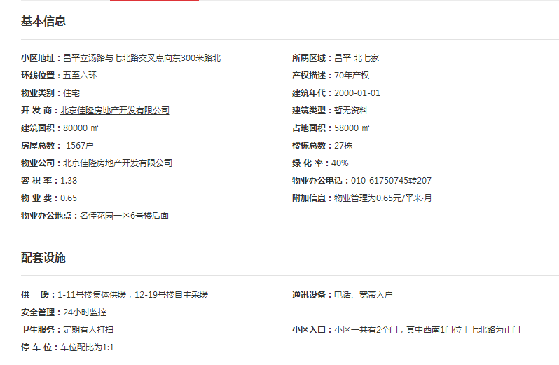
 | 2021-05-01 | 3 | 52.15
 | 2021-06-01 | 2 | 50.51
2021年三季度 | 2021-07-01 | 0 | - | 0 | - | -
平均月租金（元/平方米/月） |  |  |  |  | 48.76 | 48.11
 |  |  | 不含供暖、物业
 | 城研中心提供数据
时间 | 时间 | 样本数量 | 不含供暖费平均租金单价 | 样本数量 | 含物业费，不含取暖费 | 不含物业费和取暖费
2020年三季度 | 2020-08-01 |  | 89.364501896 | 0 | 85.48 | 84.83
 | 2020-09-01 |  | 80.288308509
2020年四季度 | 2020-10-01 |  | 80.174732001 | 0 | 82.69 | 82.04
 | 2020-11-01 |  | 82.982286961
 | 2020-12-01 |  | 82.966110981
2021年一季度 | 2021-01-01 |  | 57.11674663 | 0 | 81.69 | 81.04
 | 2021-02-01 |  | 95.340909091
 | 2021-03-01 |  | 90.654620567
2021年二季度 | 2021-04-01 |  | 88.058920594 | 0 | 88.53 | 87.88 |  | 0.88388756201
 | 2021-05-01 |  | 90.454224311
 | 2021-06-01 |  | 85.11724442
2021年三季度 | 2021-07-01 |  | 86.825302318 | 0 |  | 86.83
平均月租金（元/平方米/月） |  |  |  |  | 84.60 | 84.52
 |  |  | 含供暖、物业
 | 市场调查数据
时间 | 时间 | 样本数量 | 不含供暖费平均租金单价 | 样本数量 | 不含物业费和取暖费 | 含物业费，含取暖费
2020年三季度 | 2020-08-01 | 2 | 46.09 | 10 | 40.42 | 43.57
 | 2020-09-01 | 4 | 41.05
2020年四季度 | 2020-10-01 | 4 | 49.54 | 2 | 48.61 | 51.76
 | 2020-11-01 | 4 | 64.91
 | 2020-12-01 | 1 | 40.82
2021年一季度 | 2021-01-01 | —— | 56.10 | 3 | 48.31 | 51.46
 | 2021-02-01 | 1 | 44.72
 | 2021-03-01 | 3 | 53.55
2021年二季度 | 2021-04-01 | 3 | 47.68 | 4 | 48.02 | 51.17
 | 2021-05-01 | 4 | 48.29
 | 2021-06-01 | 4 | 57.54
2021年三季度 | 2021-07-01 | 2 | 57.33 | 5 | 54.18 | 57.33
平均月租金（元/平方米/月） |  |  |  |  | 47.91 | 51.06

中指-北七家
小区 | 2021-07-01 08:00:43 |  |  |  | 2021-06-01 08:00:43 |  |  |  | 2021-05-01 08:00:43 |  |  |  | 2021-04-01 08:00:43 |  |  |  | 2021-03-01 08:00:43 |  |  |  | 2021-02-01 08:00:43 |  |  |  | 2021-01-01 08:00:43 |  |  |  | 2020-12-01 08:00:43 |  |  |  | 2020-11-01 08:00:43 |  |  |  | 2020-10-01 08:00:43 |  |  |  | 2020-09-01 08:00:43 |  |  |  | 2020-08-01 08:00:43 |  |  |  | 2020-07-01 08:00:43 |  |  |  | 2020-06-01 08:00:43
 | 平米租金(元/㎡*月) | 套均租金(元/套*月) | 参考售价(元/㎡) | 租售比 | 平米租金(元/㎡*月) | 套均租金(元/套*月) | 参考售价(元/㎡) | 租售比 | 平米租金(元/㎡*月) | 套均租金(元/套*月) | 参考售价(元/㎡) | 租售比 | 平米租金(元/㎡*月) | 套均租金(元/套*月) | 参考售价(元/㎡) | 租售比 | 平米租金(元/㎡*月) | 套均租金(元/套*月) | 参考售价(元/㎡) | 租售比 | 平米租金(元/㎡*月) | 套均租金(元/套*月) | 参考售价(元/㎡) | 租售比 | 平米租金(元/㎡*月) | 套均租金(元/套*月) | 参考售价(元/㎡) | 租售比 | 平米租金(元/㎡*月) | 套均租金(元/套*月) | 参考售价(元/㎡) | 租售比 | 平米租金(元/㎡*月) | 套均租金(元/套*月) | 参考售价(元/㎡) | 租售比 | 平米租金(元/㎡*月) | 套均租金(元/套*月) | 参考售价(元/㎡) | 租售比 | 平米租金(元/㎡*月) | 套均租金(元/套*月) | 参考售价(元/㎡) | 租售比 | 平米租金(元/㎡*月) | 套均租金(元/套*月) | 参考售价(元/㎡) | 租售比 | 平米租金(元/㎡*月) | 套均租金(元/套*月) | 参考售价(元/㎡) | 租售比 | 平米租金(元/㎡*月) | 套均租金(元/套*月) | 参考售价(元/㎡) | 租售比
御汤山<汤山<昌平区 | 86 | 31333 | 47940 | 1:557 | -- | -- | -- | -- | 70.02 | 30118 | 45181 | 1:645 | 68.91 | 30199 | 42816 | 1:621 | 61.03 | 27952 | 46853 | 1:767 | 61.28 | 28453 | 40816 | 1:666 | 63.7 | 29399 | 40610 | 1:637 | 64.77 | 29624 | 40618 | 1:627 | 66.8 | 30577 | 40058 | 1:599 | 66.13 | 30012 | 39503 | 1:597 | 58.14 | 27103 | 40064 | 1:689 | 63.18 | 29430 | 39317 | 1:622
保利垄上<汤山<昌平区 | 56.72 | 23333 | 38897 | 1:685 | 57.91 | 23574 | 39143 | 1:675 | 58.26 | 23522 | 39534 | 1:678 | 60.11 | 24589 | 38529 | 1:640 | 52.59 | 21721 | 38136 | 1:725 | 48.92 | 20486 | 37431 | 1:765 | 51.18 | 20892 | 37614 | 1:734 | 53.04 | 21283 | 37699 | 1:710 | 54.4 | 21500 | 37228 | 1:684 | 56.54 | 20890 | 36959 | 1:653 | 52.44 | 19858 | 36267 | 1:691 | 51.4 | 19847 | 36075 | 1:701
纳帕溪谷<汤山<昌平区 | 64.34 | 19483 | 43177 | 1:671 | 60.46 | 20845 | 43393 | 1:717 | 62.15 | 21611 | 43430 | 1:698 | 61.03 | 21148 | 42025 | 1:688 | 58.5 | 19827 | 43065 | 1:736 | 54.29 | 19618 | 42242 | 1:778 | 56.25 | 19733 | 41242 | 1:733 | 56.54 | 19692 | 40526 | 1:716 | 53.8 | 18163 | 40890 | 1:760 | 59.03 | 19013 | 39149 | 1:663 | 59.32 | 19347 | 39244 | 1:661 | 57.46 | 19741 | 39207 | 1:682
王府花园 | 57.5 | 11350 | 45020 | 1:782 | 55.41 | 10004 | 38579 | 1:696 | 59.54 | 10705 | 39715 | 1:667 | 57.22 | 11131 | 36388 | 1:635 | 48.39 | 13165 | 36159 | 1:747 | 45.18 | 12200 | 34923 | 1:772 | 43.48 | 10935 | 34577 | 1:795 | 45.8 | 11182 | 37534 | 1:819 | 46.67 | 11732 | 37604 | 1:805 | 44.24 | 11484 | 57934 | 1:1309 | 45.4 | 11407 | 54801 | 1:1207 | 48.14 | 13019 | 46944 | 1:975 | 50.61 | 13108 | 46037 | 1:909 | 49.6 | 13694 | 46787 | 1:943
金融街金色漫香苑 | 55.9 | 7574 | 43078 | 1:770 | 56.78 | 8162 | 42579 | 1:749 | 56.68 | 7641 | 42271 | 1:745 | 56.27 | 7251 | 41930 | 1:745 | 53.46 | 7271 | 41839 | 1:782 | 52.56 | 7777 | 41593 | 1:791 | 52.16 | 7450 | 41658 | 1:798 | 52.4 | 7620 | 41479 | 1:791 | 54.93 | 7723 | 41541 | 1:756 | 57.5 | 7955 | 41557 | 1:722 | 55.74 | 7945 | 41814 | 1:750 | 53.77 | 7153 | 41475 | 1:771 | 53.46 | 6808 | 40798 | 1:763 | 54.56 | 7368 | 40672 | 1:745
金科帕提欧Ⅱ美遇<汤山<昌平区 | 46.42 | 4939 | 33070 | 1:712 | 42.73 | 4760 | 32925 | 1:770 | 41.42 | 4171 | 33128 | 1:799 | 41.21 | 3520 | 33005 | 1:800 | 47.85 | 3236 | 32676 | 1:682 | 40.58 | 3276 | 34885 | 1:859 | -- | -- | -- | -- | 39.93 | 4189 | 31374 | 1:785 | 40.49 | 4137 | 29754 | 1:734 | 40.92 | 3533 | 29381 | 1:718 | 44.21 | 4244 | 30375 | 1:687 | 56.91 | 4767 | 31684 | 1:556
名流花园 | 43.85 | 4429 | 33393 | 1:761 | 42.73 | 4935 | 31680 | 1:741 | 44.99 | 4510 | 32052 | 1:712 | 43.91 | 4266 | 31119 | 1:708 | 41.05 | 4941 | 30019 | 1:731 | 40.73 | 4815 | 29449 | 1:723 | 40.65 | 5175 | 30578 | 1:752 | 41.84 | 5587 | 30252 | 1:723 | 41.41 | 4870 | 29941 | 1:723 | 39.3 | 5182 | 29775 | 1:757 | 41.23 | 4915 | 29761 | 1:721 | 41.63 | 5060 | 27546 | 1:661 | 41.17 | 4782 | 27560 | 1:669 | 41.45 | 4674 | 26815 | 1:646
温泉花园 | 45.24 | 3871 | 30741 | 1:679 | 45.62 | 3540 | 30546 | 1:669 | 43.5 | 3462 | 30524 | 1:701 | 43.27 | 3295 | 30426 | 1:703 | 41.99 | 3321 | 29047 | 1:691 | 40.94 | 3341 | 28354 | 1:692 | 42.1 | 3137 | 26961 | 1:640 | 41.41 | 3104 | 28226 | 1:681 | 40.91 | 2930 | 26182 | 1:639 | 41.89 | 3120 | 27345 | 1:652 | 43.17 | 3202 | 27684 | 1:641 | 42.61 | 3480 | 27295 | 1:640 | 41.46 | 3299 | 25858 | 1:623 | 42.15 | 3382 | 26875 | 1:637
纳帕澜郡<汤山<昌平区 | 40.46 | 3859 | 35509 | 1:877 | 41.08 | 3359 | 35643 | 1:867 | 41.75 | 3354 | 35946 | 1:860 | 40.25 | 3657 | 36151 | 1:898 | 40.52 | 3813 | 33693 | 1:831 | 40.26 | 3883 | 33622 | 1:835 | 41.1 | 3579 | 33289 | 1:809 | 39.98 | 3464 | 33495 | 1:837 | 41.92 | 3730 | 32930 | 1:785 | 40.68 | 3608 | 34330 | 1:843 | 45.87 | 3895 | 33203 | 1:723 | 39.68 | 3556 | 33544 | 1:845
龙脉温泉花园<汤山<昌平区 | 38.54 | 2590 | 27943 | 1:725 | -- | -- | -- | -- | 37.75 | 2379 | 27852 | 1:737 | 39.41 | 3521 | 27606 | 1:700 | 36.63 | 2200 | 28809 | 1:786 | 39.56 | 2378 | 30083 | 1:760 | 39.12 | 2480 | 28033 | 1:716 | 38.26 | 2337 | 29076 | 1:759 | 39.9 | 2439 | 26900 | 1:674 | 43.11 | 2649 | 27235 | 1:631 | 37.38 | 2423 | 26702 | 1:714 | -- | -- | -- | --

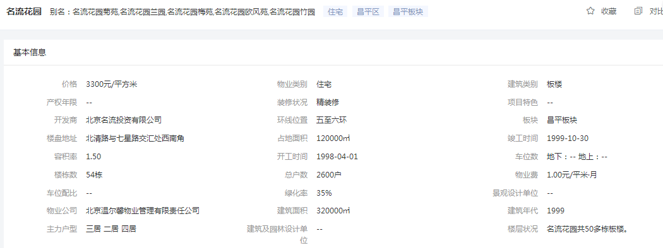
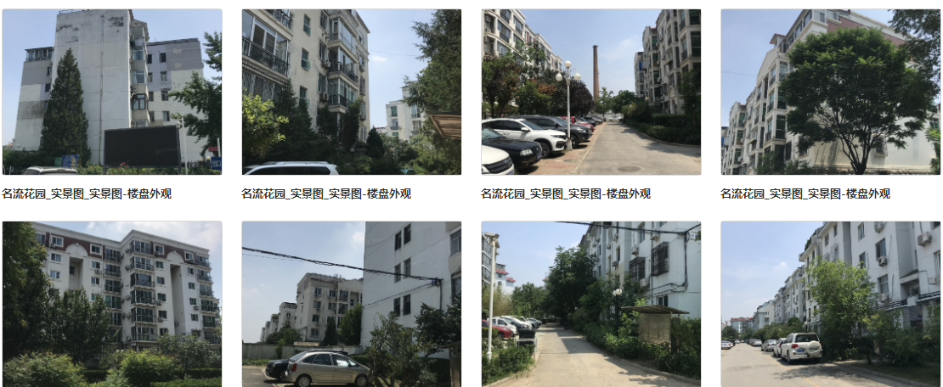

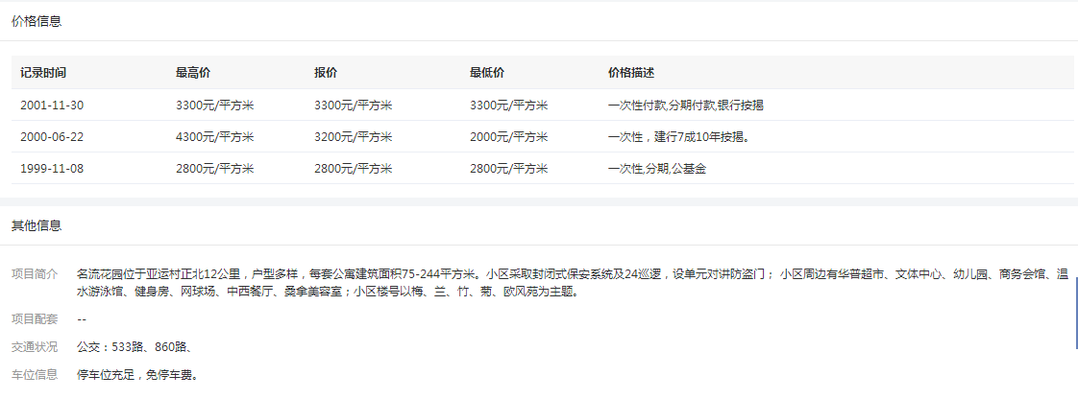

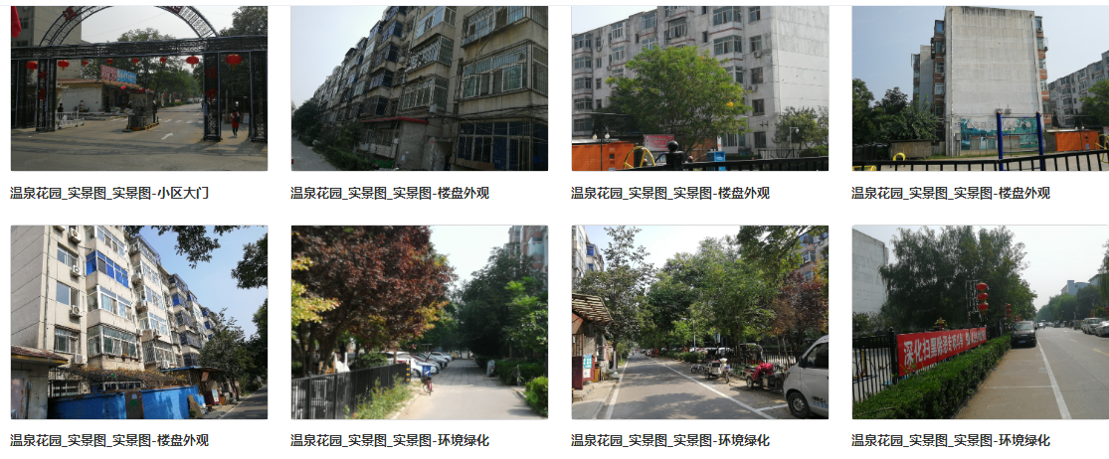
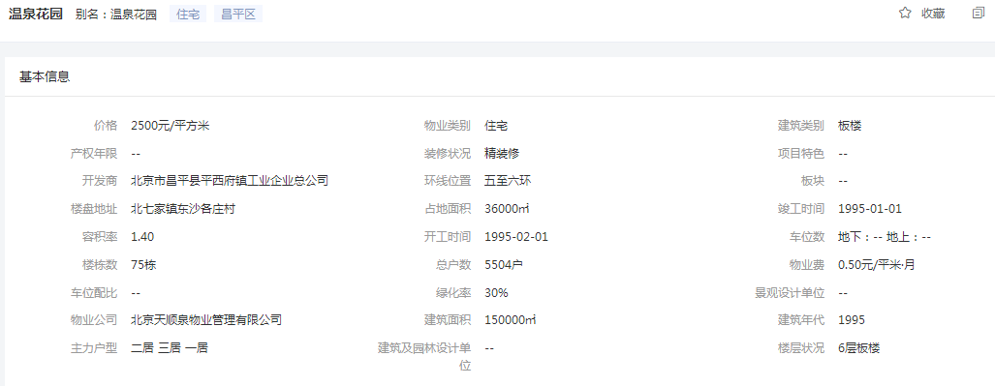

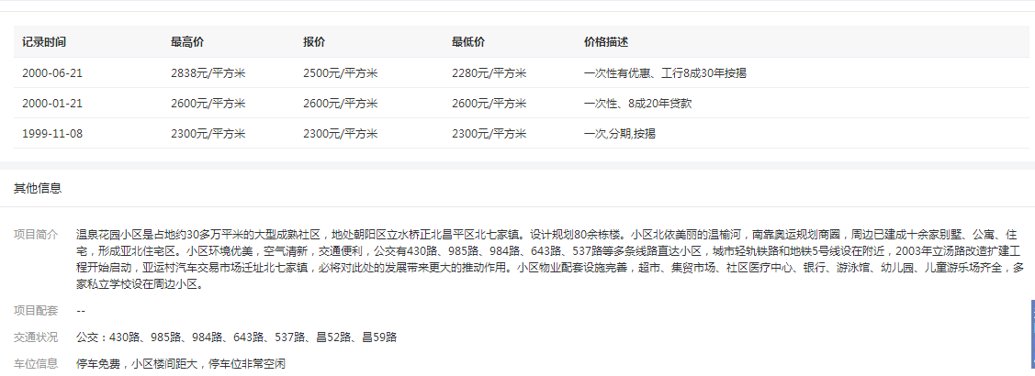

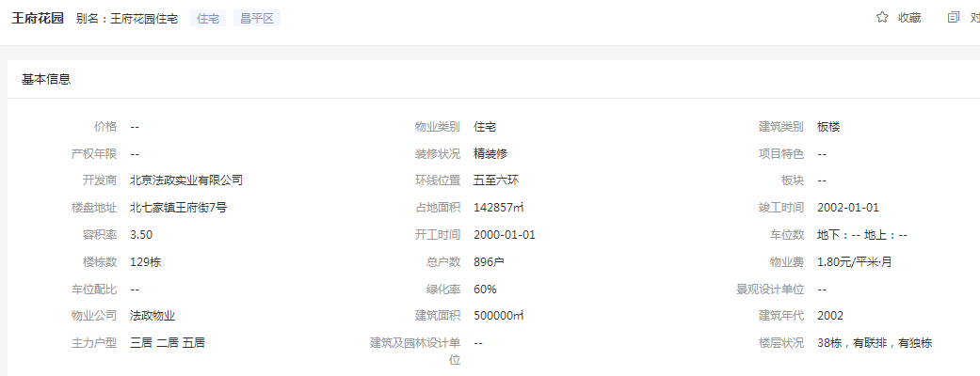
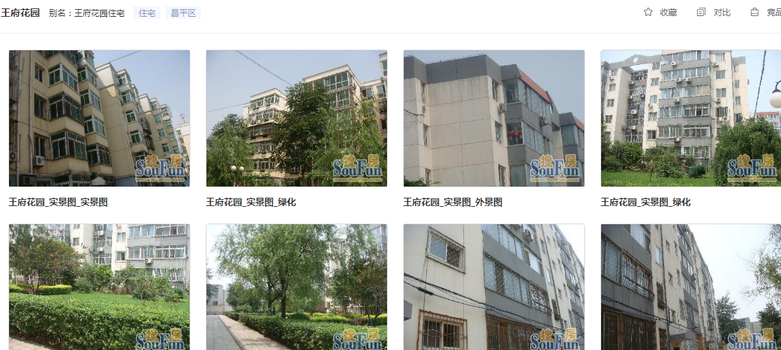

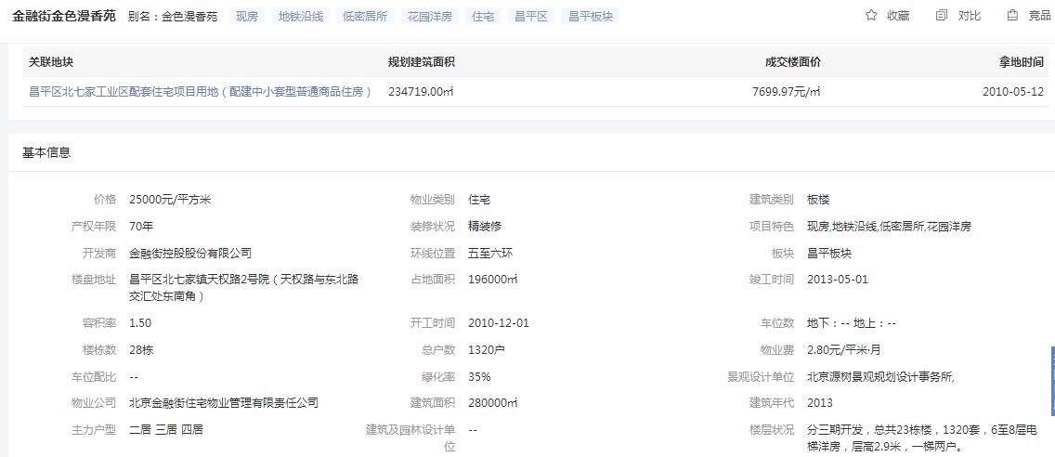

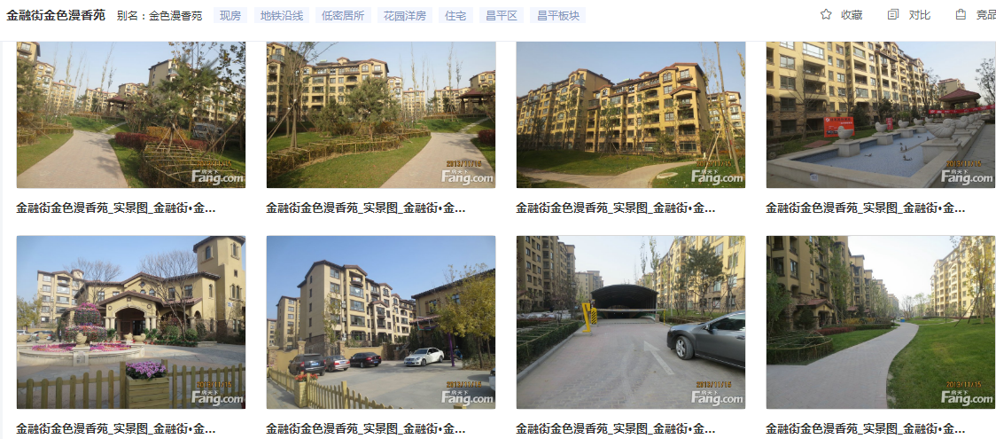

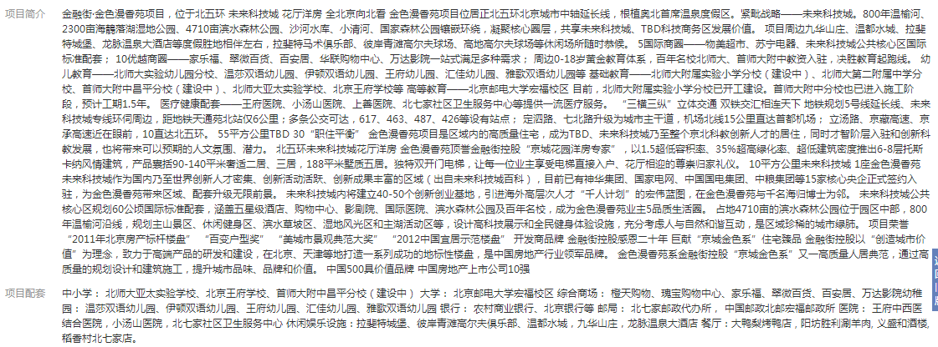

城研案例
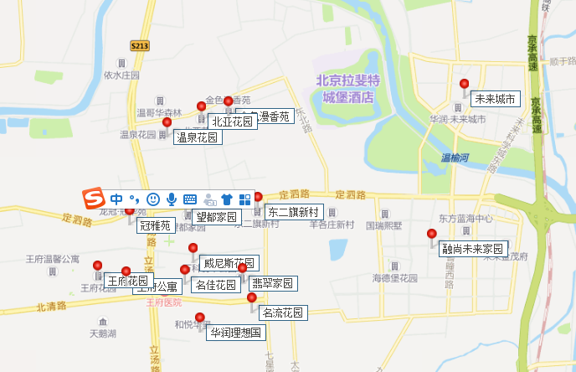
序号 | 共产房项目名称 | 地区 | 周边小区名称 | 项目所在区 | 项目所在位置 | 市场租金时段
一 | 翡翠家园（万科翡翠公园）、融尚未来家园 | 昌平区 | 温泉花园 | 昌平 | 昌平区立汤路与东北路交汇口东南角 | 2020年7月-2021年7月
 |  |  | 北亚花园 | 昌平 | 昌平区立汤路与东北路交汇口东南角
 |  |  | 金色漫香苑 | 昌平 | 昌平区立汤路与东北路交汇口东南角
 |  |  | 冠雅苑 | 昌平 | 昌平区立汤路与定泗路交汇口西南角
 |  |  | 望都家园 | 昌平 | 昌平区立汤路与定泗路交汇口东南角
 |  |  | 东二旗新村 | 昌平 | 昌平区七星路与定泗路交汇口西南角
 |  |  | 威尼斯花园 | 昌平 | 昌平区立汤路与定泗路交汇口东南角
 |  |  | 王府花园 | 昌平 | 昌平区立汤路与北清路交汇口西北角
 |  |  | 王府公寓 | 昌平 | 昌平区立汤路与北清路交汇口西北角
 |  |  | 名佳花园 | 昌平 | 昌平区立汤路与北清路交汇口西南角
 |  |  | 名流花园 | 昌平 | 昌平区七星路与北清路交汇口东北角
 |  |  | 华润理想国 | 昌平 | 昌平区立汤路与北清路交汇口东南角
 |  |  | 未来城市 | 昌平 | 未来科技城路与英才北一街交汇口西北角
